DM35QL-Y016电机综合测试
1.电机装入综合测试台
2.装测试扣板
3.接电源线
DOOYA 作业指导书JS-9-1.444 C/02
适用类型：DM35QL/Y016型电机[CM10820#] | 制程站别：综合测试 | 人数：1 | 标准工时： | 日期：2019/3/22
作业步骤：

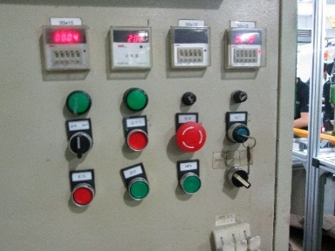
1.减速端装入测试台，行程端按钮朝上（电源线朝下）
4.电机通电
接通电源，电机上电伴随声音及转动提示
★根据电机型号不同，上电提示也有不同现象，具体可参照控制板规格书
2.用手来回转动，使电机减速端卡进测试台方形槽中
3.电机卡入后，内齿套卡扣与测试台皇冠治具红色记号对齐，插入电机
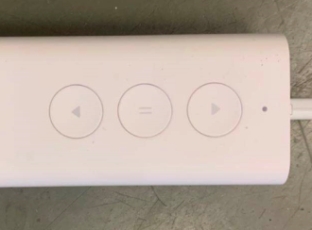
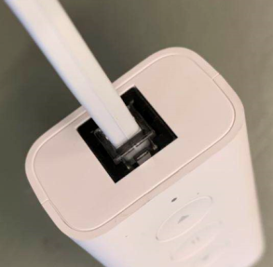
LED灯
上行
停止
下行
5.水晶电话头插入模块
水晶电话头按图示插到客户模块中，电机上电后声音及转动提示，LED灯闪烁
★长按上/下行键电机连动，短按时电机为点动
4.完整插入效果
★先确认产品电压频率并调整好，再进行测试
★110V/120V 20N/32r电机砝码减重20%测试
方轴插入测试扣板
测试扣板贴平前盖板
6.测试电机上行提升力
长按测试盒上行键，电机上行，上行过程中按三下停止键，电机每次运行距离大于10cm，测试电机提升力OK，等砝码运行过计数开关停止
计数开关
★上行过程砝码需要顶过计数开关
★电机不能有拉不动现象
按表格中的接线顺序进行接线，带插件的接插件治具测试
棕线
蓝线
★电机电源线含接插件，接到综合测试台上的航空插头进行测试
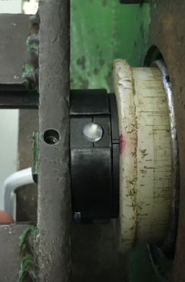  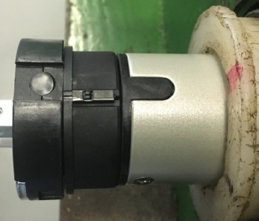 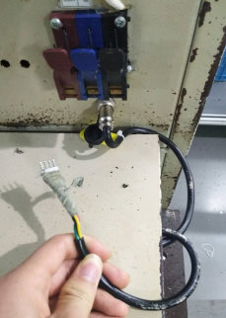

7.测试下行刹车
长按测试盒下行键，电机下行过程中按三次停止键，电机每次运行距离大于10cm，测试电机刹车OK
★电机不能有刹车打滑的现象

8.取出电机
长按下行键等砝码完全落地，断电后取下扣板，取出电机

